关系图
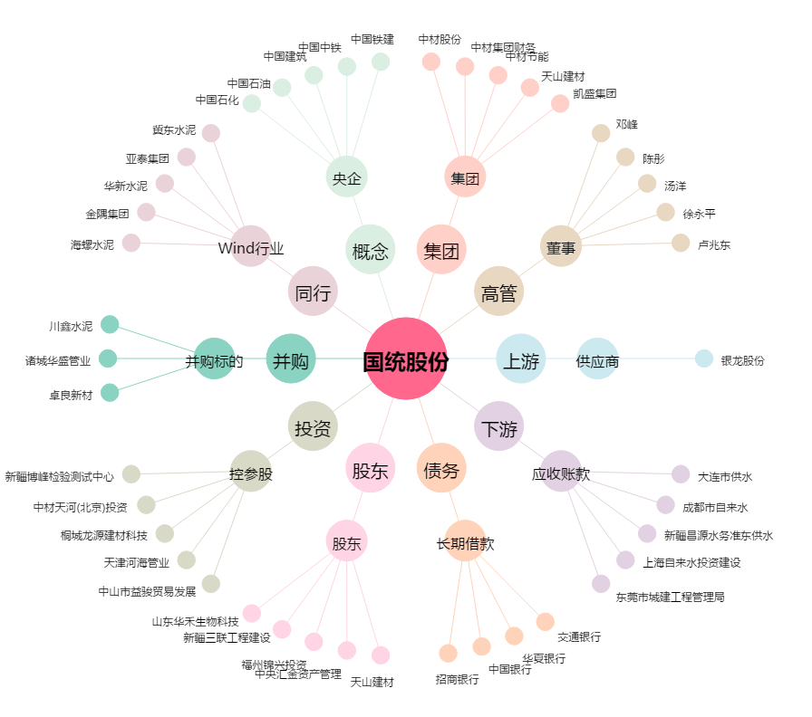
国统股份[002205.SZ] - 关系概览图

